Solicitud gráfica
 | Área: | Matemáticas |  |  | Fecha:
 | Grado: | 9
 | Título del tema: | Refuerza tu aprendizaje: El àrea de cuadriláteros |  |  | ¿Cuaderno de estudio o recurso? | Recurso
 | Editor: |  |  |  | Motor del recurso | M101

 | Código guión o recurso: | MA_07_11_REC_190 | ← Para determinar este código, visite la hoja de Ayuda
 |  |  |  |  | ESPECIFICACIÓN DE ARCHIVOS A ENTREGAR
Núm. | Archivo Shutterstock o ruta en web | Imagen para: | Tipo | Ubicación de la imagen en el recurso M101 | Nombre imagen SMALL | Tamaño imagen SMALL | Nombre imagen ZOOM | Tamaño imagen ZOOM | Descripción | Observaciones
IMG01 | Descripcion | Recurso M101 |  | Contenido | MA_07_11_REC_190_IMG01n.png | 286 x 286 px | MA_07_11_REC_190_IMG01a.png | 500 x 500 px | 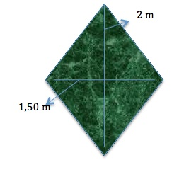 | Elaborar imagen de tapete tejido en forma de rombo e indicando las medida de las diagonales
IMG02 | Descripcion Shutterstock 151899278 | Recurso M101 |  | Contenido | MA_07_11_REC_190_IMG02n.png | 286 x 286 px | MA_07_11_REC_190_IMG02a.png | 500 x 500 px | 
IMG03 | Descripcion | Recurso M101 |  | Contenido | MA_07_11_REC_190_IMG03n.png | 286 x 286 px | MA_07_11_REC_190_IMG03a.png | 500 x 500 px | trapezoide con las medidas indicadas, debe parecer un corte de acrílico. | 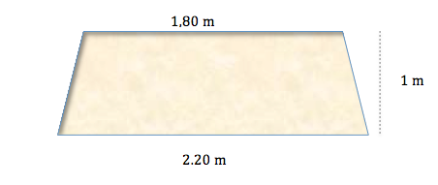
IMG04 | Descripcion | Recurso M101 |  | Contenido | MA_07_11_REC_190_IMG04n.png | 286 x 286 px | MA_07_11_REC_190_IMG04a.png | 500 x 500 px | Personaje con las medidas indicadas, debe estar formado por los cuadriláteros que se indican. | 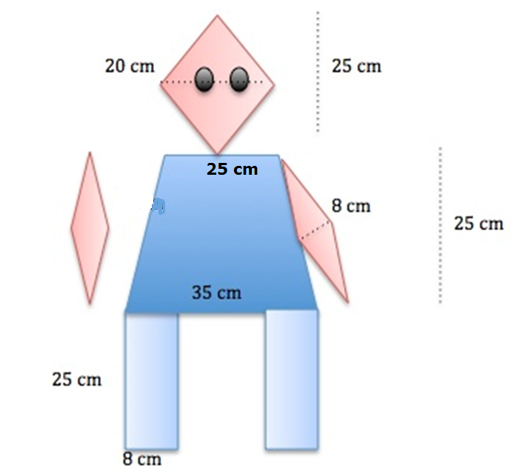
IMG05 | Descripcion | Recurso M101 |  | Contenido | MA_07_11_REC_190_IMG05n.png | 286 x 286 px | MA_07_11_REC_190_IMG05a.png | 500 x 500 px | Un trapecio isósceles que tiene en su interior un rombo como se muestra en la ilustración. | 